Munka1
kezdet | másodperc | telefonszám | név | e-mail | telefonszám | név | iroda | e-mail
7:48:00 | 48 | 303456789 |  |  | 42345678 | Bármi Áron | Nyíregyháza | bar-ar@pittyenhutty.hu
8:02:00 | 332 | 42809223 |  |  | 203456738 | Bekre Pál | Budapest | bekpali@huttyenpitty.hu
8:09:00 | 98 | 704560871 |  |  | 707062431 | Beviz Elek | Debrecen | bevel@pitty.hu
8:37:00 | 42 | 309812345 |  |  | 303456789 | Budipa Piroska | Budapest | budipi@hutty.hu
8:57:00 | 246 | 203370105 |  |  | 17858346 | Cicz Imre | Budapest | cicim@pittyenhutty.hu
9:02:00 | 63 | 702380002 |  |  | 52103768 | Elektrom Ágnes | Debrecen | elekagi@hutty.hu
9:16:00 | 338 | 204441567 |  |  | 309801234 | Eszte Lenke | Miskolc | eszlen@hutty.hu
9:16:00 | 189 | 46080455 |  |  | 204441567 | Fekete Barna | Budapest | fek-bar@huttyenpitty.hu
9:33:00 | 27 | 306042772 |  |  | 309812345 | Har Mónika | Nyíregyháza | harmo@pitty.hu
9:41:00 | 148 | 309812345 |  |  | 46080455 | Ka Pál | Miskolc | kapa@pitty.hu
9:58:00 | 258 | 16780432 |  |  | 306078912 | Kandisz Nóra | Nyíregyháza | kand-no@huttyenpitty.hu
10:00:00 | 120 | 702380002 |  |  | 15063901 | Kispál Inka | Budapest | kisin@pittyenhutty.hu
10:01:00 | 92 | 205665701 |  |  | 203370105 | Koaxk Ábel | Debrecen | koaa@hutty.hu
10:08:00 | 230 | 309812345 |  |  | 309846123 | Körm Ödön | Nyíregyháza | korod@pittyenhutty.hu
10:11:00 | 344 | 201199048 |  |  | 306078219 | Külö Nóra | Miskolc | kul-nor@pitty.hu
10:14:00 | 192 | 303456789 |  |  | 709071234 | Locsoló K. Anna | Budapest | locs-k-an@hutty.hu
10:19:00 | 327 | 309801234 |  |  | 205665701 | Mász Kálmán | Budapest | maszkal@pitty.hu
10:19:00 | 32 | 302617842 |  |  | 302617842 | Mikorka Kálmán | Debrecen | mikal@huttyenpitty.hu
10:27:00 | 193 | 46080455 |  |  | 42809223 | Ne Pál | Nyíregyháza | nepal@pittyenhutty.hu
10:42:00 | 45 | 204441567 |  |  | 702380002 | Nyomo Réka | Miskolc | nyom-re@hutty.hu
10:51:00 | 289 | 17858346 |  |  | 201131147 | Para Zita | Budapest | parzi@hutty.hu
10:51:00 | 53 | 303456789 |  |  | 305683213 | Pop Simon | Miskolc | popsi@pittyenhutty.hu
10:56:00 | 54 | 205665701 |  |  | 704560871 | Riz Ottó | Debrecen | riz-ott@pitty.hu
11:01:00 | 196 | 204441567 |  |  | 201199048 | Szag Olga | Debrecen | szagol@huttyenpitty.hu
11:08:00 | 117 | 704560871 |  |  | 16780432 | Teás K. Anna | Budapest | tea-k-an@hutty.hu
11:17:00 | 35 | 16780432 |  |  | 306042772 | Trab Antal | Nyíregyháza | traan@pittyenhutty.hu
11:21:00 | 210 | 309812345 |  |  | 301993740 | Zsíros B. Ödön | Budapest | zsbo@pitty.hu
11:23:00 | 190 | 702380002
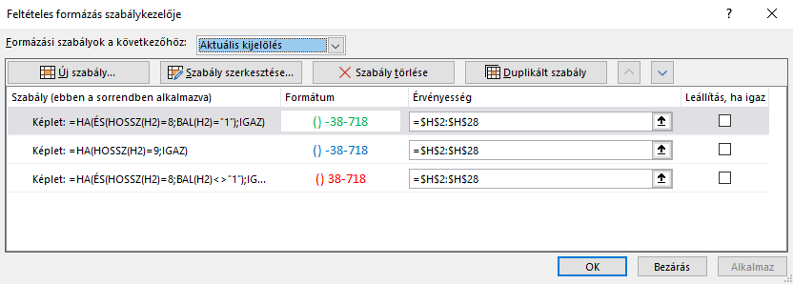
A telefonszámok formázása
11:38:00 | 254 | 309801234
11:40:00 | 353 | 306042772
11:45:00 | 287 | 309812345
11:51:00 | 359 | 42809223
11:57:00 | 180 | 704560871
11:58:00 | 337 | 46080455

